megfejtés
 |  |  |  |  |  |  |  |  | C | R | O | S | S | W | O | W
 |  |  |  |  |  |  |  |  |  |  |  | O
 | A | V | A | S |  | C | E | T |  | D | O | N |  | H | E | L | Y | E | S | I | R | Á | S |  | I |  | N
 | N |  | S |  |  | E |  |  | S | O | K | K |  | A |  |  |  | P |  | N |  | S | Z | E | N | T | E | S
 | T |  |  | E | L | F | Á | R | A | D |  | Á |  | L |  | O |  | A |  | G |  |  | Ü |  | A |  | O | Z
 | I |  | Ö | L |  | R |  |  | R | O | N | D | A |  | C | S | I | P | K | E | V | E | R | É | S |  | N | E
 | P | E | R | E | C | E | T |  | J |  | Y |  |  |  |  | Z |  | I | Á |  | É |  | K |  |  |  |  | R
 | A |  |  | V |  |  |  | F | A | T | Á | L | I | S |  | T | E | R | M | E | T |  | E | D | I | T |  | E
 | T | E | L | E | F | O | N |  | D | A | K | A | R |  | E | J | T |  | A | L |  |  |  | E | L | T | O | L
 | I |  | E | N |  | C |  | K |  |  |  | T | O |  | N | Á | N |  |  | F | E | H | É | R |  |  |  | E
 | K | É | M |  |  | S | Z | I | V | I |  |  | K | U | N | K | O | R | I |  |  | Á |  | E | S | Z | E | M
 | U | T | O | P | I | A |  | S |  |  | R |  | É |  | É |  |  |  | M | E | N | T | É | S |  |  | L
 | S | I | N |  |  |  | B | É | C | S | I | S | Z | E | L | E | T |  | O |  |  | S | L |  |  |  | V
 |  |  | D | O | K | T | O | R |  |  | N |  |  |  |  |  |  |  | L |  | S | Z | E | M | É | R | E | M
 | B |  | E |  |  |  | R |  | H | U | G |  |  | P |  | L | U | P | A |  |  | I | T |  |  |  | T
 | O |  |  |  | S | Á | S | K | A |  | L | Á | Z | A | D | Ó |  |  |  | É |  | N |  | E | C | S | E | T
 | R |  | U |  | Z |  | Ó |  | L | E | Ó |  |  | R |  | B | U | T | Á | N |  |  |  |  | I |  | M
S | Z | E | R | V | Á | L |  |  | T |  |  | H | A | T |  | Á |  | Á |  | E | P |  | T | Ü | N | D | E
 | A |  | A |  | M | A | N | G | Á | N |  |  |  | I |  | L | E | S |  | K | Á | B | A |  | K | Á | D
 | L |  | L | M |  | Z |  | É | L |  | A | P | Á | T |  |  | L |  | Ö |  | R |  | R |  | E |  | V
 | O | B |  | E |  | A |  | N |  |  |  | A |  | U | N |  | V | Á | R | A | T | L | A | N |  | V | E
 | M | A | T | R | I | C | A |  | K | I | S | Z | Ú | R |  |  |  |  | L |  | A |  | C |  |  | I |  | O
 |  | K |  | T |  |  |  |  | Ö |  |  | A | R | A | N | Y | E | S | Ő |  |  | C | K |  |  | G | É | M
 |  | E |  |  | D | E | M | E | N | T | O | R |  |  |  |  |  | I |  |  |  | S |  | P | I | A |  | N
 |  | L | O | G | O |  | A |  | N |  |  | L | E | N | T |  |  | R | U | M | B | A |  | I |  | S |  | I | Q
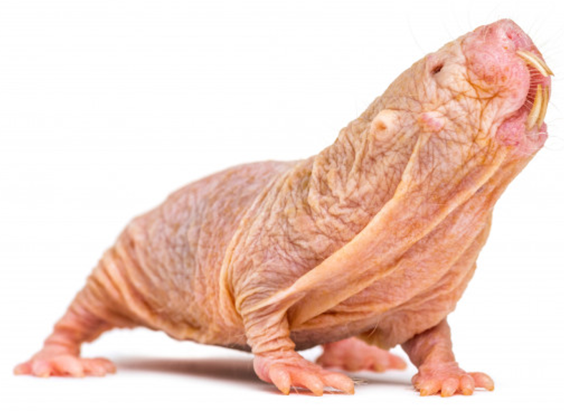
 |  | I |  |  | B |  | J |  | Y |  | F | O | L | Y | O | S | O |  | R | E |  | P | A | R | Á | Z | N | A
 | É | T |  | F | O | R | D |  | E |  | U |  |  | O | M | E | N |  | Á | G | I |  | L | I | S | T | A
 |  |  | D | O | G |  | A | N | D | O | R |  |  | M | I | N | D | E | N | 6 | O | R | A |  |  | A | N
 |  | A | N | G | O | L | N | A |  | T | A | B |  |  |  | E |  |  |  | Ó | N |  | P | A | P | L | A | N

 |  |  |  |  |  |  | C | S | U | P | A | S | Z |  | T | U | R | K | Á | L | Ó

